Clases equivalencia
ACEPTAR COTIZACIÓN

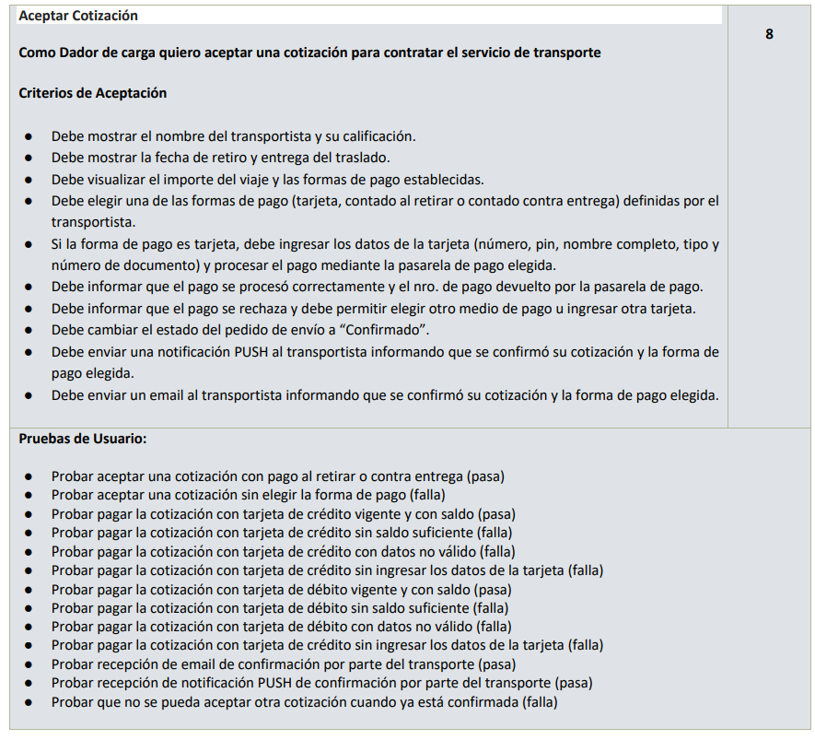
Condición externa | Validas |  | Inválidas
ENTRADA
Forma de pago | 1 | Forma de pago contado al retirar Forma de pago contado contra entrega Forma de pago tarjeta | 2 | No selecciona forma de pago
Nombre titular tarjeta | 3 | Cadena de caracteres con el nombre del titular | 4 | No ingresa valor
Número de la tarjeta | 5 | Número de 16 digitos de una tarjeta habilitada y tiene saldo | 6 | No ingresa valor Numero de menos de 16 digitos Numero de más de 16 digitos Cadena con algún carácter no numérico Numero de tarjeta no habilitada No tiene saldo
Pin | 7 | Número de 3 digitos | 8 | No ingresa valor Número distinto de 3 dígitos Cadena no numérica Numero de tarjeta no habilitada
Tipo documento | 9 | Selecciona tipo documento valido
Número documento | 11 | Número documento válido | 10 | No ingresa valor Ingresa valor no numérico
Usuario | 37 | Usuario Logueado con permisos de 'Dador de Carga' | 38 | Usuario no Logueado Usuario logueado sin permisos de 'Dador de carga'
Fecha de vencimiento | 39 | Fecha de vencimiento en formato mm/aa mayor o igual a la fecha actual | 40 | Fecha en otro formato No ingresa Fecha Fecha vencida

Condición externa | Validas |  | Inválidas
SALIDA
Pago | 13 | Mensaje informando que el pago se proceso exitosamente, mostrando el nro de pago | 14 | Informa el rechazo del pago
Notificacion PUSH | 15 | Debe notificar al transportista por una notificación PUSH informando la cotización y la forma de pago | 16 | No se envia la notificacion push
Notificacion mail | 17 | Debe informar por medio de un mail al transportista informando la confirmación de la cotización y la forma de pago | 18 | No se envia mail
Datos de cotización | 19 | Nombre registrado | 20 | no informa nombre
 | 21 | Con calificación registrada | 22 | no informa clasificacion
 | 23 | Con fecha de retiro registrada | 24 | no informa fecha de retiro
 | 25 | Con fecha de entrega registrada | 26 | no informa fecha de entrega
 | 27 | Con importe de viaje registrado | 28 | no informa importe
 | 29 | Forma de pago contado al retirar Forma de pago contado contra entrega Forma de pago tarjeta | 30 | No informa forma de pago contado al retirar No informa forma de pago contado contra entrega No informa forma de pago tarjeta
Datos de pago con tarjeta |  |  | 31 | Se informa que no se selecciono forma de pago
 |  |  | 32 | Se informa que debe ingresar el nombre del titular
 |  |  | 33 | Se informa que el numero de tarjeta es invalido
 |  |  | 34 | Se informa que el pin de seguridad es invalido
 |  |  | 35 | Se informa que no selecciono el tipo de documento
 |  |  | 36 | Se informa que el numero de documento es invalido
 |  |  | 41 | Se informa que la fecha de vencimiento de la tarjeta no es valida

Consigna
